Hlavní
 |  | Objednávkový formulár ALU uchytových profilov



 | Konfigurátor |  |  | Súhrn



 |  |  | Nákresy profilov

 |  |  |  |  | 1
 |  |  |  |  | 2
 |  |  |  |  | 3
 |  |  |  |  | 4
Ceny sú platné od 01.12.2024/Verzia 1.09 |  |  |  |  | 5 | 2

Profil
 |  |  | Zvolte profil -->> |  | <<-- Zvolte profil |  |  |  | Úvod

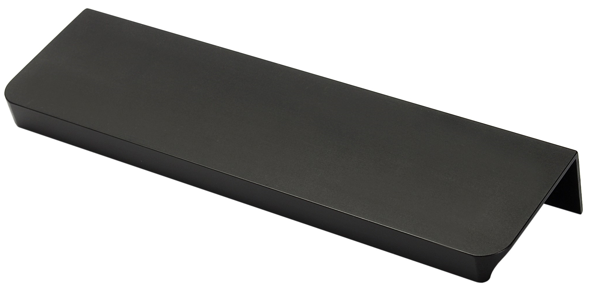
 |  |  |  |  |  | 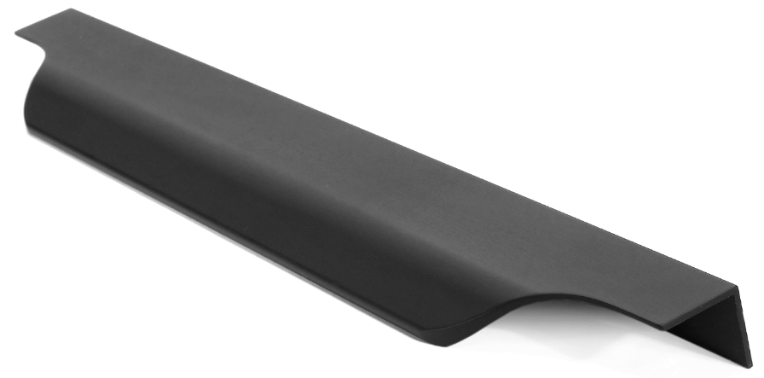

Fano |  | G9 |  | G10 |  | G11 | G12 | Livorno

Lungo |  | Marino Due |  | Piano |  | Piano 2 | Torino | Vibo

 | < Späť |  |  |  |  |  |  |  | Ďalšie >

Konfigurace
 |  |  |  |  |  |  | Konfigurátor |  |  |  |  |  |  |  |  |  | Úvod

 |  |  |  |  |  |  |  |  |  |  |  |  |  |  | Frezovani?
 |  |  |  | #N/A | Zvolen profil: | Zvolte profil |  | Zvolená farba: |  | Zvolte farbu

 | Kurz |  |  | Dĺžka (mm) |  | Typ frézovania |  |  | Hrúbka dvierok |  | Počet ks.
 | 0.22 |  |  |  |  |  |  |  |  |  |  |  | Pomoc: Typy frézovanie

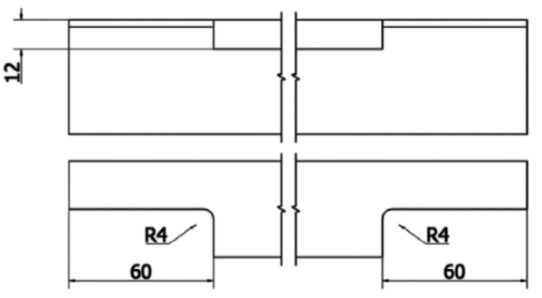
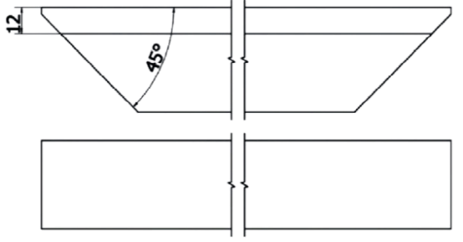
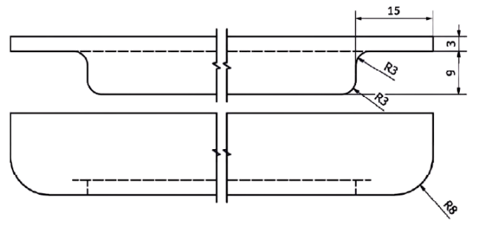
#N/A | #N/A | Úchyt #1
 |  |  |  |  |  | Zmeňte typ frézovania
#N/A | #N/A | Úchyt #2
 |  |  |  |  |  | Zmeňte typ frézovania
#N/A | #N/A | Úchyt #3
 |  |  |  |  |  | Zmeňte typ frézovania
#N/A | #N/A | Úchyt #4
 |  |  |  |  |  | Zmeňte typ frézovania |  |  |  |  |  |  | Typ 1 | Typ 2 |  | Typ 3
#N/A | #N/A | Úchyt #5
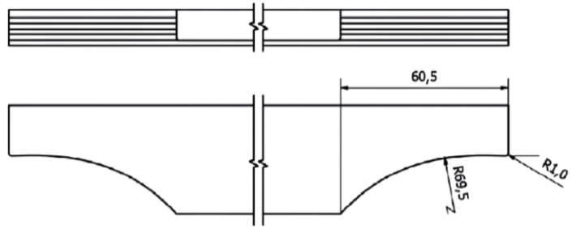

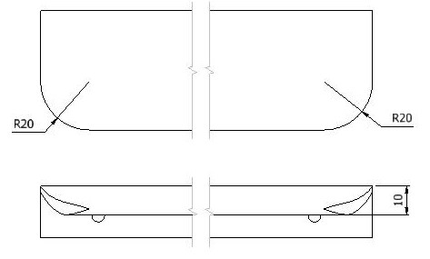
 |  |  |  |  |  | Zmeňte typ frézovania
#N/A | #N/A | Úchyt #6
 |  |  |  |  |  | Zmeňte typ frézovania
#N/A | #N/A | Úchyt #7
 |  |  |  |  |  | Zmeňte typ frézovania
#N/A | #N/A | Úchyt #8
 |  |  |  |  |  | Zmeňte typ frézovania
 |  |  |  |  |  |  |  |  |  |  |  |  | Typ 4 | Typ 5 |  | Typ 7
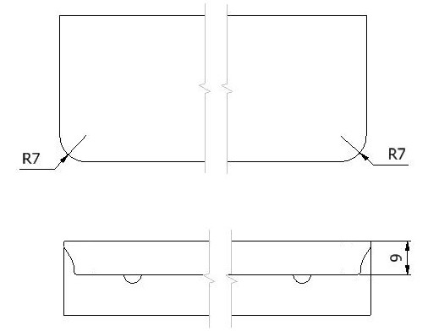
 |  |  | Cena celkom |  |  |  | - |  |  |  |  | €

 |  |  | Poznámky

 | < Späť

 |  |  |  |  |  |  |  |  |  |  |  |  | Typ 8

 |  |  | Vyplnenú objednávku zašlite na adresu objednavkySK@demos-trade.com

